例8-4
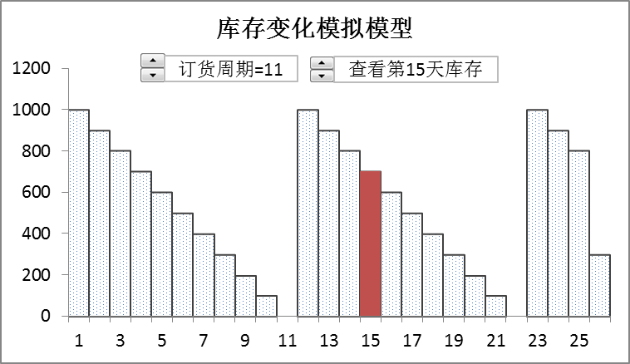
【例8-4】某公司全年需采购某种零件36000件，每次订货成本为200元，单个零件储存一年的成本为10元。目前公司每20天订一次货，交货期为0天，公司库存管理员想通过最佳订货周期模型分析每天需求量不变的情况下，每20天订一次货是否是合理? 如何调整订货策略？按最佳订货周期订货，全年的库存如何变化？参考下面两图建立模型。

最佳订货周期模拟模型
5 | 20960
6 | 18342
7 | 16758
8 | 15445
9 | 14647
10 | 14109
11 | 13814
12 | 13552
13 | 13496
14 | 13473
15 | 13498
16 | 13458
17 | 13738
18 | 13963
19 | 14191
20 | 14447
21 | 14721
订货周期=20
订货成本=260
最佳订货周期=16，年总成本最小值=13458元

最佳订货周期模拟图形
最佳订货周期模拟模型
5 | 20960
6 | 18342
7 | 16758
8 | 15445
9 | 14647
10 | 14109
11 | 13814
12 | 13552
13 | 13496
14 | 13473
15 | 13498
16 | 13458
17 | 13738
18 | 13963
19 | 14191
20 | 14447
21 | 14721
订货周期=20
订货成本=260
最佳订货周期=16，年总成本最小值=13458元

库存变化模拟图形
库存变化模拟模型
1 | 1881 | 0
2 | 1782 | 0
3 | 1683 | 0
4 | 1584 | 0
5 | 1485 | 0
6 | 1386 | 0
7 | 1287 | 0
8 | 1188 | 0
9 | 1089 | 0
10 | 990 | 0
11 | 891 | 0
12 | 792 | 0
13 | 693 | 0
14 | 594 | 0
15 | 495 | 495
16 | 396 | 0
17 | 297 | 0
18 | 198 | 0
19 | 99 | 0
20 | 0 | 0
21 | 1881 | 0
22 | 1782 | 0
23 | 1683 | 0
24 | 1584 | 0
25 | 1485 | 0
365 | 1485 | 0
订货周期=20
查看第15天库存

